说明
说明：http://www.jianshu.com/p/ec5a1a30694b | 当前分辨率流行统计：http://screensiz.es/passport
注意：
1、不要忘了写一个value默认文件夹里，写一个lay_x、lay_y，单位要用dp（实践证明，如果没有对应的分辨率，系统会自动找相近的分辨率） |  | 注意： | 1. 为了减少dimen文件大小，这里推荐采用640x360作为基本分辨率，正好是1280x720的一半，
2、建立你要适配的尺寸文件夹（value-1280x720）,把生成的lay_x、lay_y放进去，单位要用px；复制到xml文件里后，记得查找替换 “ px”-->"px"，把空格去掉
3、一组lay_x、lay_y，大小为30+50=80kb，除以2后大概为30kb
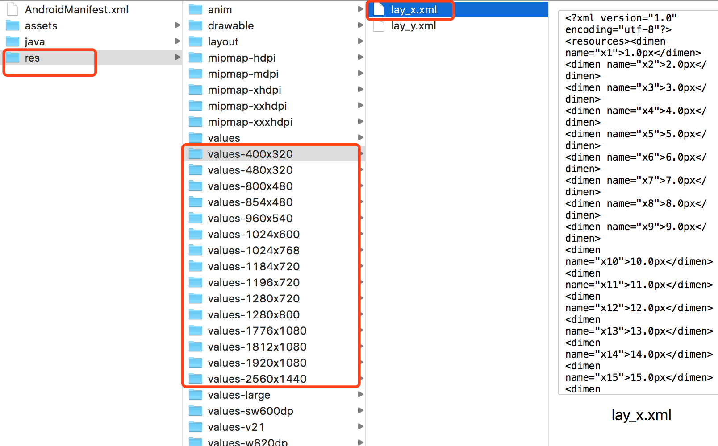

 |  |  | 2. 因为UI图是按照1280x720设计的，到时候，你把UI标识的尺寸除以2就可以了，例如：UI标注为170，使用时候除以2，写85就好了

 |  |  | 3.有时候UI是按照ios尺寸1334x750设计的，它与1280x720的尺寸仅仅相差1.04倍，基本可以忽略（按照除以2去计算）， 但是如果你纠结的话，也可以做到精确，例如：UI标注为170，使用时候除以2.08，写81就可以了

 |  | 注意：1、不要忘了写一个value默认文件夹里，写一个lay_x、lay_y，单位要用dp（实践证明，如果没有对应的分辨率，系统会自动找相近的分辨率）
 |  | 虽然当没有提供该手机的分辨率目录时，系统会自己找相近的分辨率，但是为了安全考虑，还是提供一套默认的value，该如何写这个value值呢
 |  | 前提是，UI按照1280x720去设计尺寸的，因为1280x720是xhdpi是x2倍，所以当你看到的是720px时候，你会写360dp，也就是1dp=2px，所以在现在这个模式下默认提供的value，应该是按照1：1区写dp值。为什么呢，因为我们为了节约apk大小，是按照640x360作为基准的，也就是你看到了720px，你写的是@dmien/x360,而这个@dmien/x360如果实在默认value文件夹下的话，它的值应该是360dp

